Karta
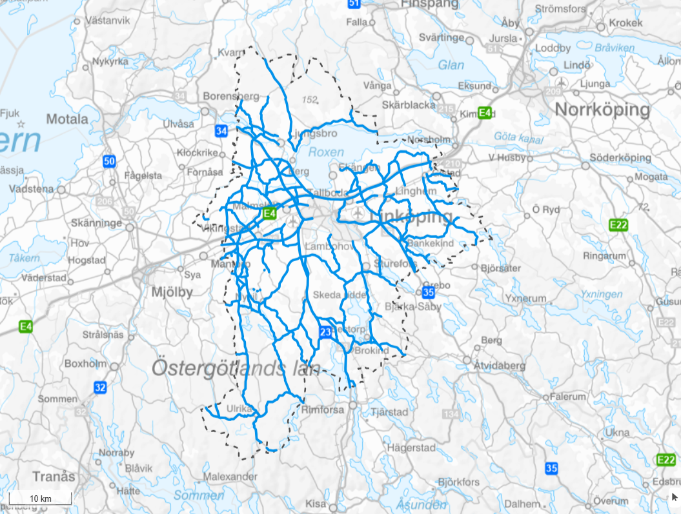
Karta
 | 0

Tabelldata
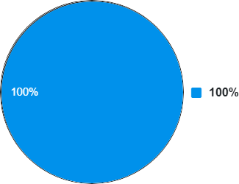
 |  |  |  | Med |  | Mot
Namn | Total längd | Total procent | K1 | K2 | K1 | K2
0 | 817,354 | 100.00 | 656,095 | 16,299 | 115,381 | 29,579

